BV_Data_An_Cour
Update BV | Description | #Compte | Solde d'ouverture | Solde courant | Solde de fin | Type compte | #Groupe | Préfixe | CUC/Mémo solde début | CUC/Mémo solde actuel | CUC/Mémo solde fin | #Compte | Description | Solde d'ouverture | Solde courant | Solde de fin | Type compte | #Groupe | Préfixe | Valid GL # | Debits | Classification | $ / NB | Ventes | Update BV
 | FPA ELECTRICITE HYDRO-QUEBEC | 1546 | 1,834.58 | - | 1,834.58 | 2-Actifs | 1500 |  |  |  |  | 1546 | FPA ELECTRICITE HYDRO-QUEBEC | 1,834.58 | - | 1,834.58 | 2-Actifs | 1500 | 0 | 1546 | Bilan | Autres Courus | $ | 0
...
 | CHAUFFAGE,ELECTRICITE,EAU-PIECES | 6781 | 4,369.97 | - | 4,369.97 | 7-Dépenses | 6181 |  |  |  |  | 6781 | CHAUFFAGE,ELECTRICITE,EAU-PIECES | 4,369.97 | - | 4,369.97 | 7-Dépenses | 6181 | 0 | 6781 | Pièces | Chauffage, éclairage | $ | 0

 |  |  |  |  |  |  |  |  |  |  |  | 1442 | PIECES & ACCESSOIRES NEUFS | 37,302.32 | 30,021.47 | 67,323.79
 |  |  |  |  |  |  |  |  |  |  |  | 1448 | AUTRES MARQUES P&A | - | 29.10 | 29.10
 |  |  |  |  |  |  |  |  |  |  |  | 1452 | PNEUS | 266,560.60 | (36,235.02) | 230,325.58
 | PP-36-22 | GL 9143 | 250.00 | Jason Leduc - CSI |  |  |  |  |  |  |  | 1456 | PIECES VW NON ORIGINE | 72,763.23 | 5,981.26 | 78,744.49
 | PP-38-22 | GL 9143 | 250.00 | Julianne Lussier - CSI |  |  |  |  |  |  |  | 1492 | CARBURANT, HUILE, GRAISSE | 12,413.06 | 1,926.57 | 14,339.63 | 4779
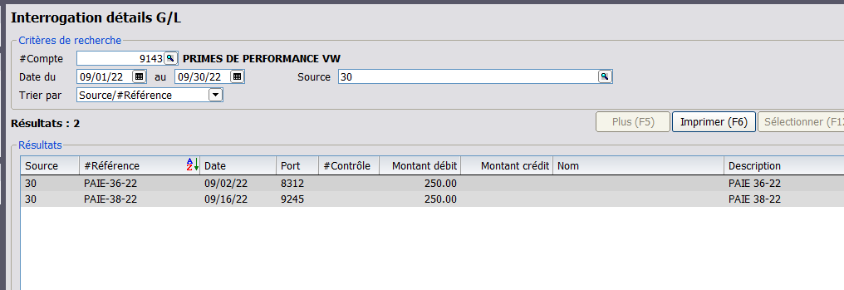
 |  |  |  |  |  |  |  |  |  |  |  | 1498 | AUTRES INVENTAIRES | 47.10 | - | 47.10
 |  |  |  |  |  |  |  |  |  |  |  |  |  | 389,086.31 | #N/A | 390,809.69

 |  |  |  |  |  |  |  |  |  |  |  | 13.33
 |  |  |  |  |  |  |  |  |  |  |  | 26.65 | 0.66675006255
 |  |  |  |  |  |  |  |  |  |  |  | 39.97

